Estadísticas
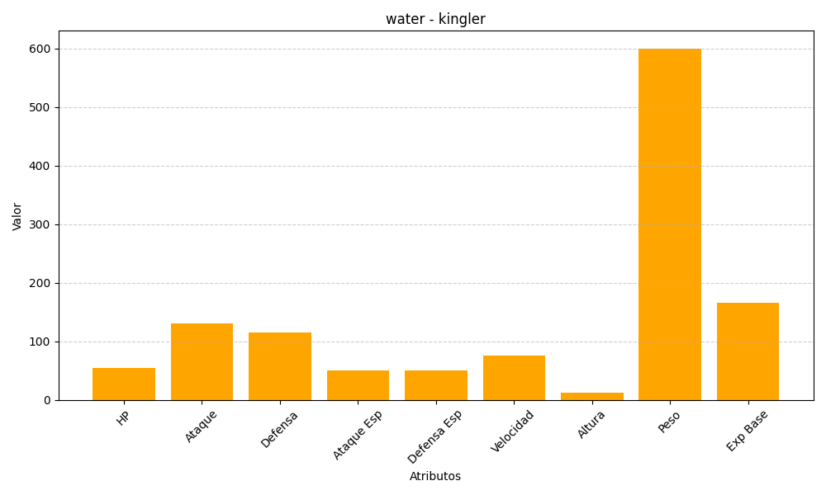
ID | Nombre | Tipo | HP | Ataque | Defensa | Ataque Especial | Defensa Especial | Velocidad | Altura | Peso | Experiencia Base
99 | kingler | water | 55 | 130 | 115 | 50 | 50 | 75 | 13 | 600 | 166

